207
 |  |  | 区民のくらし関連 207

土地・
気象・
人口
国勢調査
経済
センサス
商業統計
調査
工業統計
調査
農 業
行財政
・議会
区施設
利用状況
・区民相談
衛生・
環境
土木施設
・みどり
区民の
くらし
関連
警察・
消防・
防災
特別区勢
一覧
練馬区勢
図表

13 |  | 区民のくらし関連（住宅・ライフライン等）

 | 住宅、ライフラインの状況、鉄道の乗降車人員、自転車駐車場など

福祉・
社会保障
・教育

219
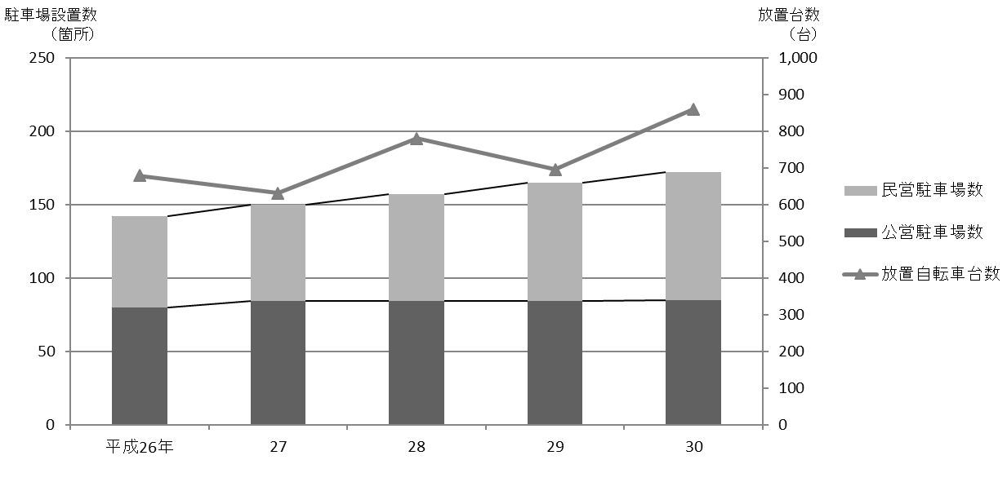
 |  |  |  |  |  |  |  |  |  |  |  | 区民のくらし関連 219

表201 駅周辺等の自転車駐車場設置数、収容台数、利用台数および放置台数
 |  |  |  |  |  |  |  |  |  |  |  |  |  |  | (各年５月)
年および駅名・バス停名 |  |  |  |  |  |  |  | 設置数 |  | 適正 収容 台数 | 利用状況
 |  |  |  |  |  |  |  | 公営 | 民営 |  | 総台数 |  | 利用 台数 | 放置 台数

 |  | 平成 |  |  | 26 |  | 年 | 80 | 62 | 54,412 | 37,191 |  | 36,512 | 679
 |  |  |  |  | 27 |  |  | 84 | 66 | 55,832 | 41,283 |  | 40,652 | 631
 |  |  |  |  | 28 |  |  | 84 | 73 | 56,332 | 41,954 |  | 41,174 | 780
 |  |  |  |  | 29 |  |  | 84 | 81 | 56,752 | 42,187 |  | 41,492 | 695
 |  |  |  |  | 30 |  |  | 85 | 87 | 57,164 | 41,984 |  | 41,124 | 860
 |  |  |  |  |  |  |  |  |  |  |  |  |  | .
 | 江古田 |  |  |  |  |  |  | 4 | 4 | 1,295 | 569 |  | 467 | 102
 | 桜台 |  |  |  |  |  |  | 2 | 4 | 883 | 446 |  | 350 | 96
 | 練馬 |  |  |  |  |  |  | 3 | 3 | 3,845 | 3,013 |  | 2,841 | 172
 | 豊島園 |  |  |  |  |  |  | 3 | 3 | 856 | 531 |  | 517 | 14
 | 中村橋 |  |  |  |  |  |  | 2 | 3 | 2,457 | 1,209 |  | 1,125 | 84

 | 富士見台 |  |  |  |  |  |  | 2 | 5 | 1,408 | 1,256 |  | 1,229 | 27
 | 練馬高野台 |  |  |  |  |  |  | 1 | 5 | 1,807 | 1,570 |  | 1,542 | 28
 | 石神井公園 |  |  |  |  |  |  | 5 | 15 | 8,711 | 6,563 |  | 6,512 | 51
 | 大泉学園 |  |  |  |  |  |  | 14 | 7 | 8,374 | 6,543 |  | 6,489 | 54
 | 大泉バス停 |  |  |  |  |  |  | 5 | － | 1,111 | 441 |  | 419 | 22

 | 保谷 |  |  |  |  |  |  | 1 | 9 | 3,460 | 2,181 |  | 2,178 | 3
 | 上井草 |  |  |  |  |  |  | － | － | － | 7 |  | － | 7
 | 上石神井 |  |  |  |  |  |  | 8 | 8 | 3,195 | 2,067 |  | 2,031 | 36
 | 武蔵関 |  |  |  |  |  |  | 7 | 5 | 2,473 | 1,561 |  | 1,533 | 28
 | 東武練馬 |  |  |  |  |  |  | 1 | 4 | 439 | 212 |  | 176 | 36

 | 小竹向原 |  |  |  |  |  |  | 1 | － | 790 | 566 |  | 556 | 10
 | 氷川台 |  |  |  |  |  |  | 9 | 1 | 2,703 | 1,962 |  | 1,944 | 18
 | 平和台 |  |  |  |  |  |  | 7 | 5 | 3,724 | 2,857 |  | 2,845 | 12
 | 地下鉄赤塚 |  |  |  |  |  |  | 1 | 2 | 1,090 | 878 |  | 861 | 17
 | 新桜台 |  |  |  |  |  |  | 1 | － | 231 | 84 |  | 77 | 7

 | 光が丘 |  |  |  |  |  |  | 6 | 2 | 6,976 | 6,442 |  | 6,418 | 24
 | 練馬春日町 |  |  |  |  |  |  | 1 | 2 | 1,150 | 850 |  | 842 | 8
 | 新江古田 |  |  |  |  |  |  | 1 | － | 186 | 176 |  | 172 | 4

 | 注 |  | ： | (1) |  | 利用台数、放置台数の調査は、各年5月中、晴天の平日のうち任意の一日、概ね午前11時頃に行っている。また、設置数、適正収容
 |  |  |  |  |  | 台数は、各年調査日現在の値である。
 |  |  |  | (2) |  | 各台数には50ccバイクを含む。
 |  |  |  | (3) |  | 大泉バス停は、大泉郵便局、大泉風致地区、都民農園のバス停である。
 |  |  |  | (4) |  | 「公営」とは、区立自転車駐車場、（公財)練馬区環境まちづくり公社および(公財)自転車駐車場整備センターが運営するものを指す。
 |  |  |  | (5) |  | 民営駐車場利用台数は推定である。
 |  |  |  | (6) |  | (公財)練馬区環境まちづくり公社の運営している「ねりまタウンサイクル」はこの表に含まない。
 |  |  |  | (7) |  | 適正収容台数、総台数、駐車場利用台数には民営駐車場利用台数を含む。
資料 |  |  | ： | 土木部交通安全課

図35 駅周辺等の自転車駐車場設置数および放置台数の推移【表201関連】

